权证
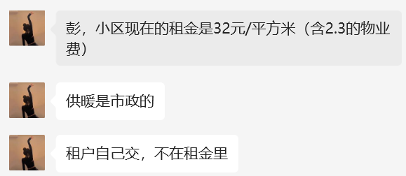
取得方式 | 出让
用途 | 居住
土地使用年限 | 2010年12月13日至2080年12月12日
坐落 | 房山区房山线理工大学站东侧，良乡东路北侧
总建筑面积 | 30032.9
地上建筑面积 | 30032.9
套数 | 541

房山朗悦嘉园2号楼
京（2017）房不动产权第0053282号
坐落 | 房山区阜盛东街58号院2号楼
权利性质 | 出让
用途 | 城镇住宅用地
共有宗地面积 | 12364.95
房屋建筑面积 | 18631.54
使用期限 | 2010年12月13日至2080年12月12日

房山朗悦嘉园4号楼
京（2017）房不动产权第0053281号
坐落 | 房山区阜盛东街58号院4号楼
权利性质 | 出让
用途 | 城镇住宅用地
共有宗地面积 | 12364.95
房屋建筑面积 | 11400.08
使用期限 | 2010年12月13日至2080年12月12日

市场
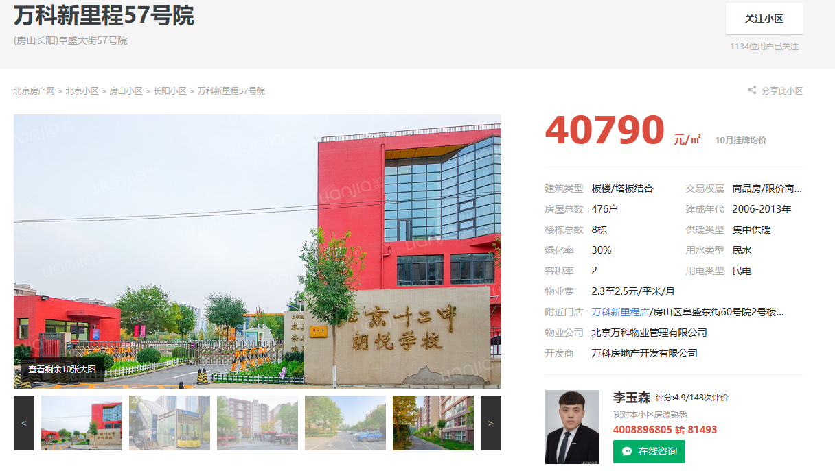
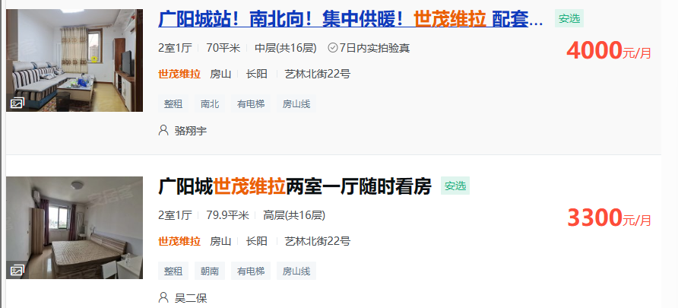
京投万科新里程家园南区
2022-11-01 | 102.6 | 5600 | 54.58
2022-12-01 | 70.4 | 3800 | 53.98
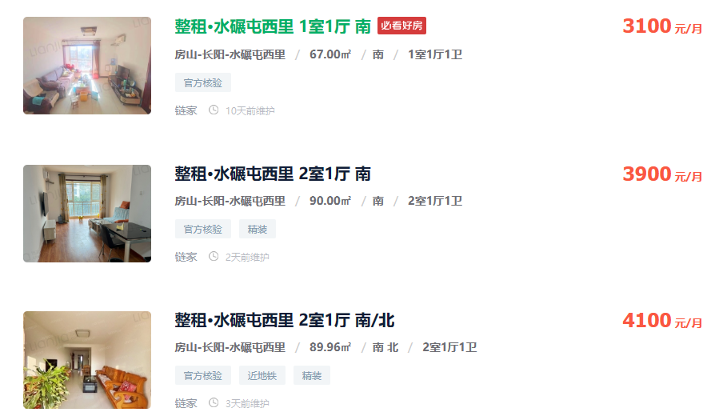
2023-01-01 | 102.4 | 5500 | 53.71
2023-02-01 | 102 | 5500 | 53.92
2023-03-01 | 105.7 | 5700 | 53.93
2023-04-01 | 101.8 | 5500 | 54.03
2023-05-01 | 101.8 | 5400 | 53.05
2023-06-01 | 89 | 4800 | 53.93
2023-07-01 | 87 | 4200 | 48.28
2023-08-01 | 89.1 | 4700 | 52.75
2023-09-01 | 88.9 | 4200 | 47.24
2023-10-01 | 102.4 | 5300 | 51.76 | 48.72
 | 89 | 3900 | 43.82
 | 89 | 4501 | 50.57

世茂维拉
2022-11-01 | 60.12 | 3245 | 53.98
2022-12-01 | 60.87 | 3250 | 53.39
2023-01-01 | 59.89 | 3300 | 55.1
2023-02-01 | 59.83 | 3100 | 51.81
2023-03-01 | 80 | 3300 | 41.25
2023-04-01 | 79.9 | 3300 | 41.3
2023-05-01 | 60 | 3200 | 53.33
2023-06-01 | 69.07 | 3600 | 52.12
2023-07-01 | 100 | 4300 | 43
2023-08-01 | 79.84 | 3800 | 47.6
2023-09-01 | 64 | 3000 | 46.88
2023-10-01 | 53.9 | 2900 | 53.8

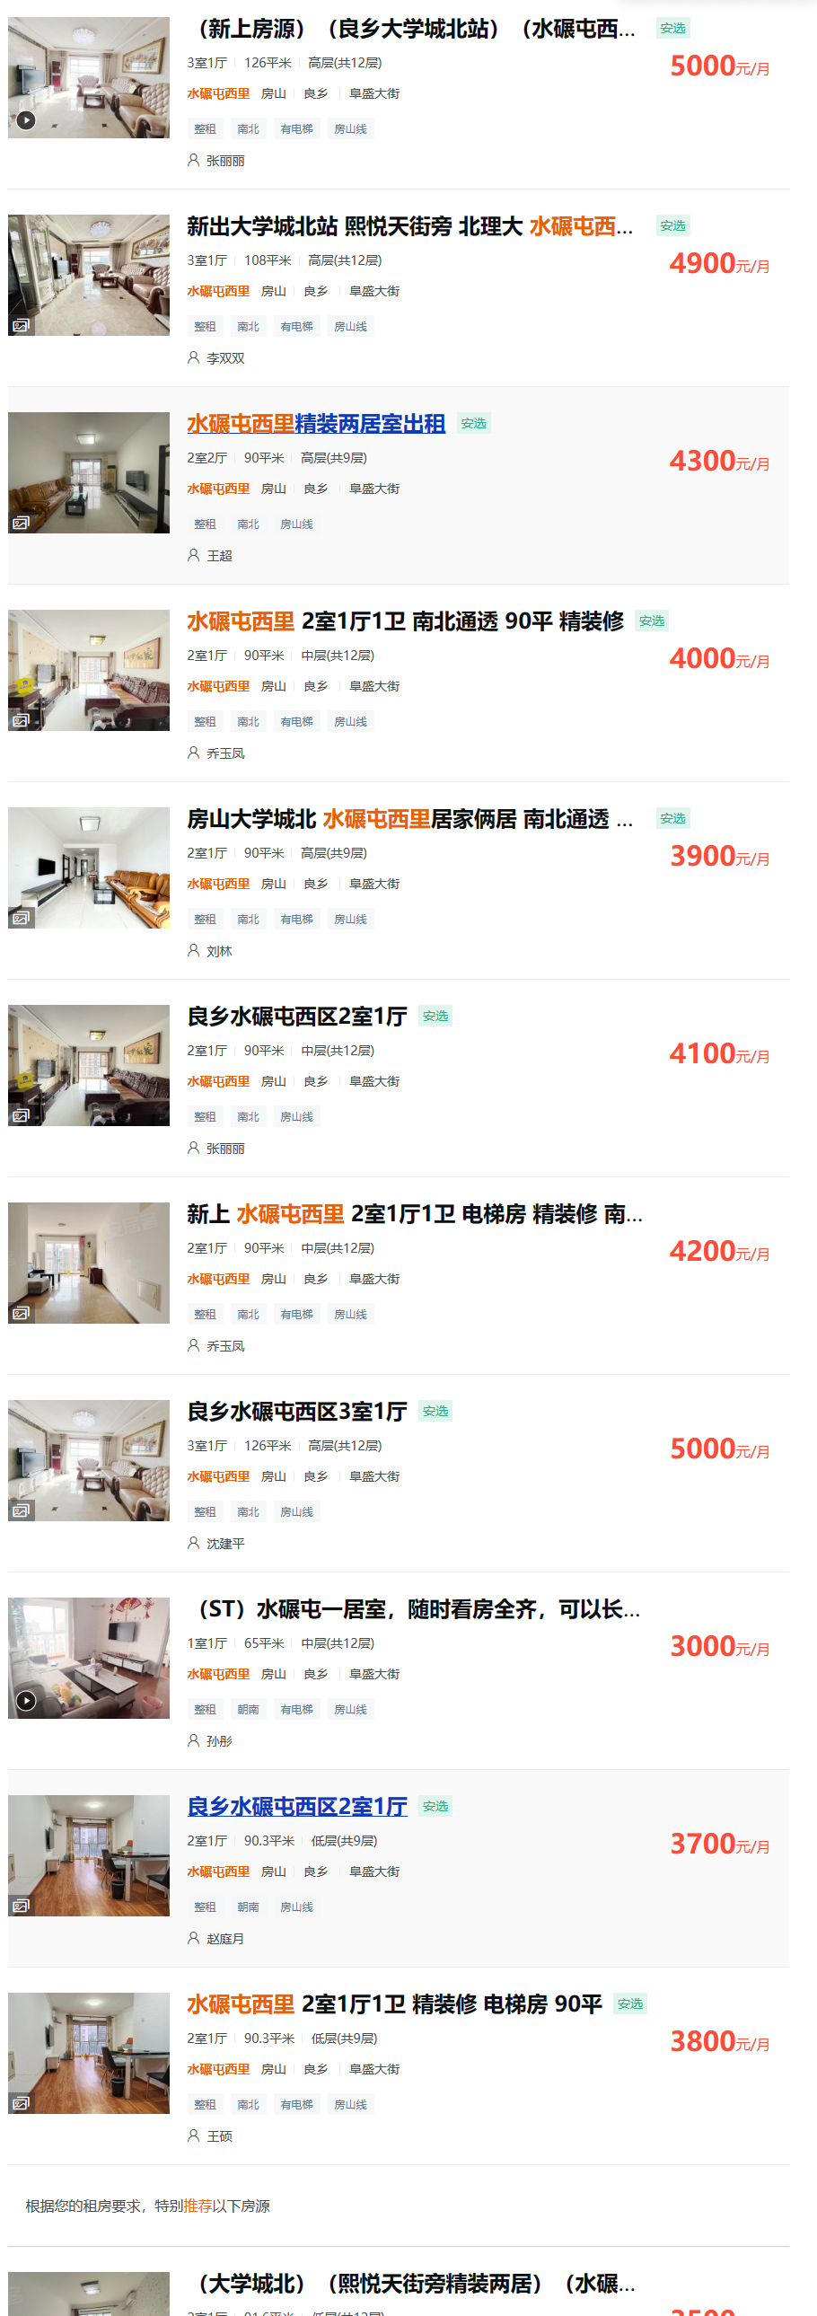
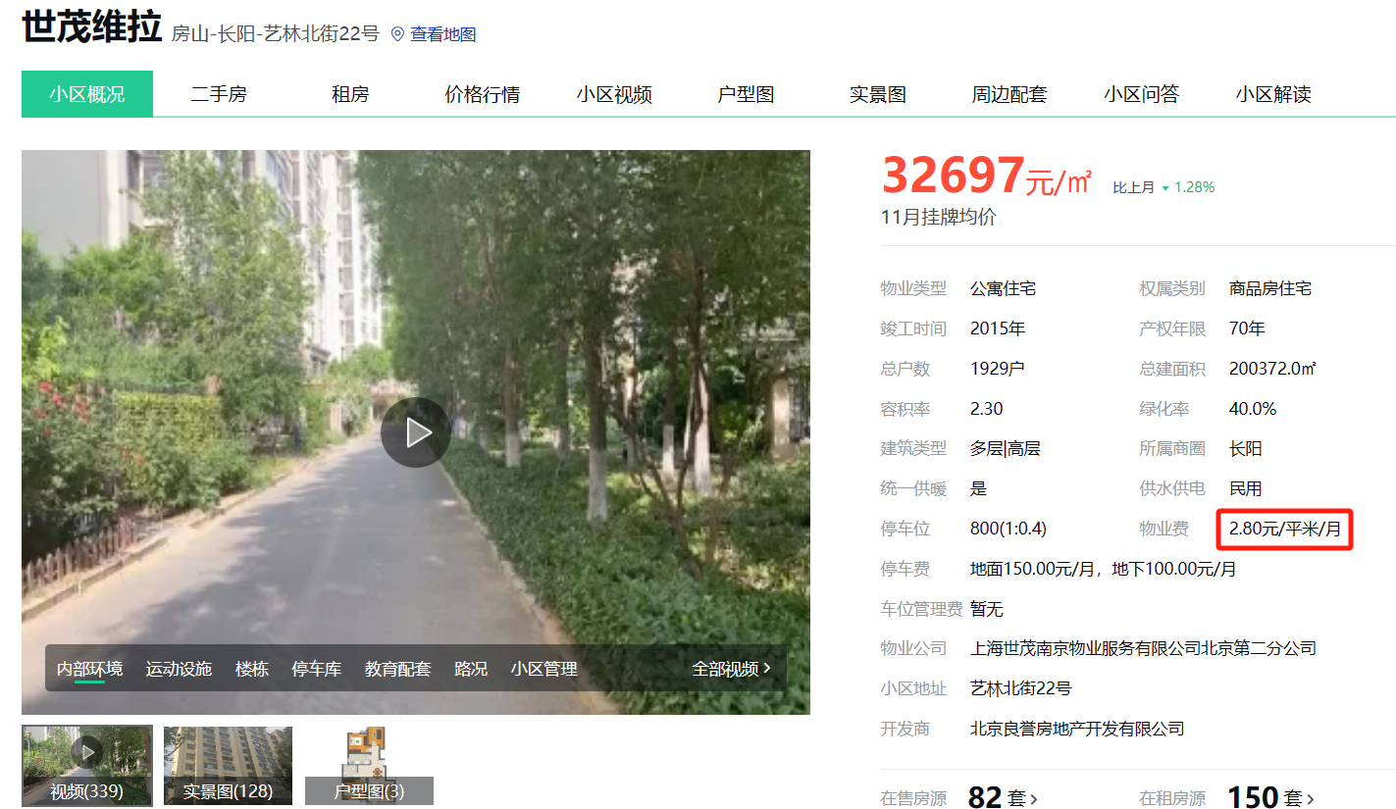
水碾屯西里
2022-11-01 | 67 | 3100 | 46.27
2022-12-01 | 90 | 3900 | 43.33
2023-01-01 | 89.96 | 4100 | 45.58
2023-02-01 | 126 | 5000 | 39.68
2023-03-01 | 108 | 4900 | 45.37
2023-04-01 | 90 | 4300 | 47.78
2023-05-01 | 90 | 4000 | 44.44
2023-06-01 | 90 | 4100 | 45.56
2023-07-01 | 90 | 4200 | 46.67
2023-08-01 | 65 | 3000 | 46.15
2023-09-01 | 90.3 | 3700 | 40.97
2023-10-01 | 90.3 | 3800 | 42.08

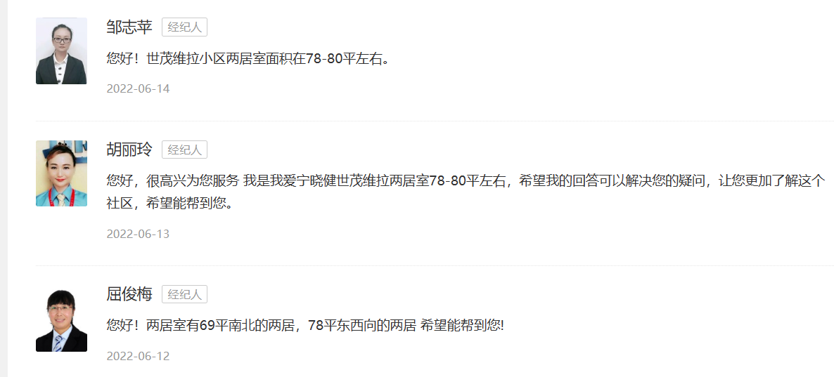

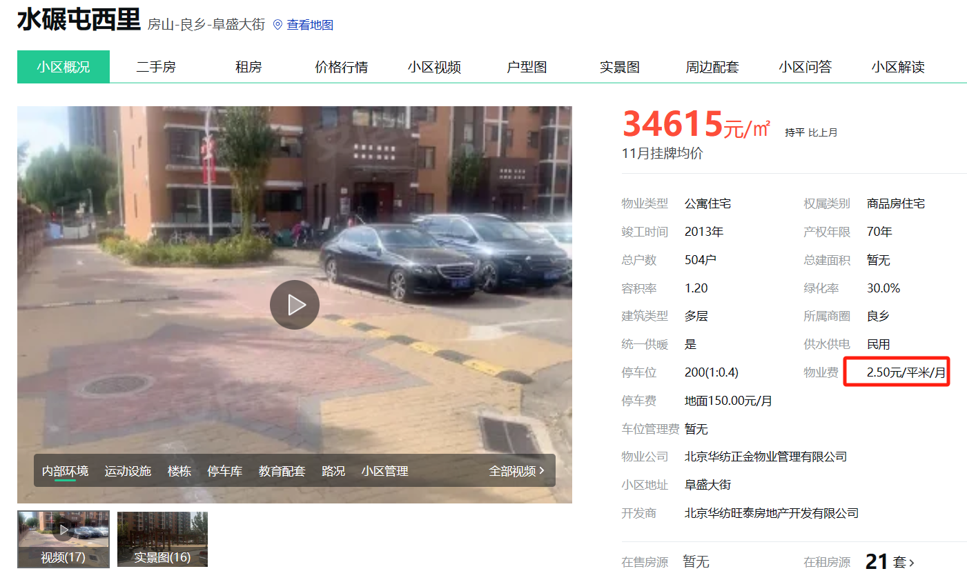

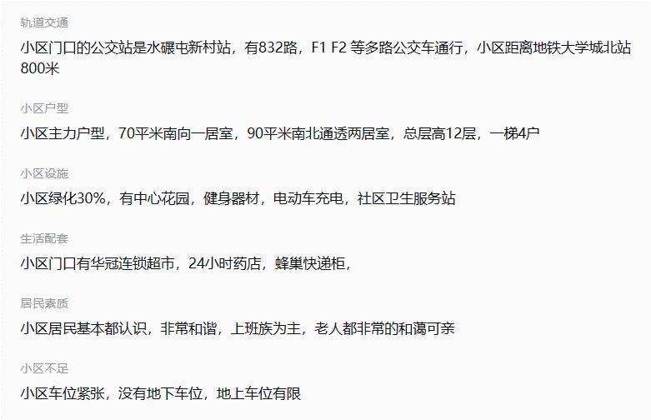

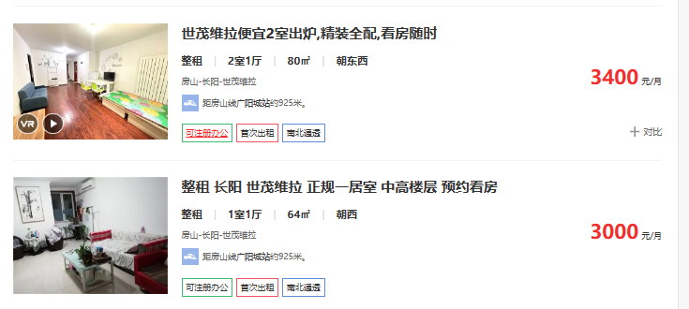

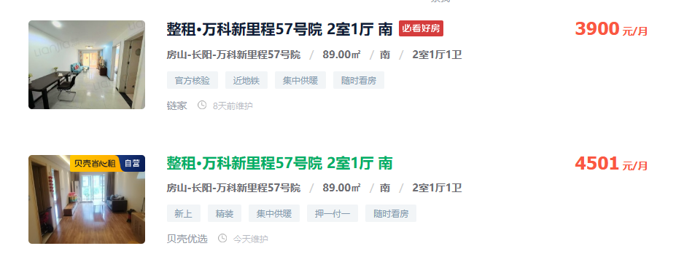

数据统计
京投万科新里程家园南区
区 | 小区名称 | 起租日期 年 | 起租日期 月 | 整租租金 |  |  |  |  |  | 京投万科新里程家园南区
房山区 | 京投万科新里程家园南区 | 2022 | 十二月 | 46.38 |  |  |  | 日期 |  | 城研数据 |  | 中指数据 |  | 市场数据
房山区 | 京投万科新里程家园南区 | 2022 | 十一月 | 50.93 |  |  |  | 2022年4季度（2022年11月-12月） | 2022-11-01 | 50.93 | 48.65 | 47.2 | 47.17 | 54.58 | 54.28
房山区 | 京投万科新里程家园南区 | 2023 | 十月 | 47.34 |  |  |  |  | 2022-12-01 | 46.38 |  | 47.13 |  | 53.98 |  |  | 2022年4季度 | 2023年1季度 | 2023年2季度 | 2023年3季度 | 2023年4季度
房山区 | 京投万科新里程家园南区 | 2023 | 九月 | 45.93 |  |  |  | 2023年1季度 | 2023-01-01 | 47.87 | 48.08 | 48.58 | 48.45 | 53.71 | 53.85 | 估价机构监测数据 | 47.17 | 48.45 | 48.36 | 49.17 | 50.39
房山区 | 京投万科新里程家园南区 | 2023 | 八月 | 48.50 |  |  |  |  | 2023-02-01 | 47.45 |  | 49.16 |  | 53.92 |  | 行业主管部门（北京市房地产市场管理事务中心）监测数据 | 48.65 | 48.08 | 50.65 | 48.8 | 47.34
房山区 | 京投万科新里程家园南区 | 2023 | 七月 | 51.97 |  |  |  |  | 2023-03-01 | 48.92 |  | 47.6 |  | 53.93 |  | 估价机构市场调研数据 | 54.28 | 53.85 | 53.67 | 49.42 | 48.72
房山区 | 京投万科新里程家园南区 | 2023 | 五月 | 46.35 |  |  |  | 2023年2季度 | 2023-04-01 | 54.96 | 50.65 | 48.27 | 48.36 | 54.03 | 53.67
房山区 | 京投万科新里程家园南区 | 2023 | 四月 | 54.96 |  |  |  |  | 2023-05-01 | 46.35 |  | 48.38 |  | 53.05
房山区 | 京投万科新里程家园南区 | 2023 | 三月 | 48.92 |  |  |  |  | 2023-06-01 |  |  | 48.43 |  | 53.93
房山区 | 京投万科新里程家园南区 | 2023 | 二月 | 47.45 |  |  |  | 2023年3季度 | 2023-07-01 | 51.97 | 48.8 | 48 | 49.17 | 48.28 | 49.42 | 取暖 | 2.5
房山区 | 京投万科新里程家园南区 | 2023 | 一月 | 47.87 |  |  |  |  | 2023-08-01 | 48.50 |  | 49.56 |  | 52.75 |  | 物业 | 2.5
 |  |  |  |  |  |  |  |  | 2023-09-01 | 45.93 |  | 49.96 |  | 47.24 |  | 扣除取暖、物业之后租金 | 44.8
 |  |  |  |  |  |  |  | 2023年4季度（2023年10月） | 2023-10-01 | 47.34 | 47.34 | 50.39 | 50.39 | 48.72 | 48.72 | 税费 | 1.07
 |  |  |  |  |  |  |  |  | 49.8 |  | 48.7 |  | 48.71 |  | 51.99 | 比较租金 | 43.73
区 | 小区名称 | 起租日期 年 | 起租日期 月 | 整租租金 |  |  |  |  |  | 世茂维拉
房山区 | 世茂维拉 | 2022 | 十二月 | 48.67 |  |  |  | 日期 |  | 城研数据 |  | 中指数据 |  | 市场数据
世茂维拉
房山区 | 世茂维拉 | 2022 | 十一月 | 52.19 |  |  |  | 2022年4季度（2022年11月-12月） | 2022-11-01 | 52.19 | 50.43 | 50.38 | 51.38 | 53.98 | 53.69
房山区 | 世茂维拉 | 2023 | 十月 | 46.57 |  |  |  |  | 2022-12-01 | 48.67 |  | 52.38 |  | 53.39
房山区 | 世茂维拉 | 2023 | 九月 | 48.63 |  |  |  | 2023年1季度 | 2023-01-01 | 48.41 | 48.24 | 51.47 | 49.65 | 55.1 | 49.39 |  | 2022年4季度 | 2023年1季度 | 2023年2季度 | 2023年3季度 | 2023年4季度
房山区 | 世茂维拉 | 2023 | 八月 | 49.15 |  |  |  |  | 2023-02-01 | 47.16 |  | 48.21 |  | 51.81 |  | 估价机构监测数据 | 51.38 | 49.65 | 50.2 | 49.82 | 50.13
房山区 | 世茂维拉 | 2023 | 七月 | 49.72 |  |  |  |  | 2023-03-01 | 49.16 |  | 49.26 |  | 41.25 |  | 行业主管部门（北京市房地产市场管理事务中心）监测数据 | 50.43 | 48.24 | 49.65 | 49.17 | 46.57
房山区 | 世茂维拉 | 2023 | 六月 | 52.94 |  |  |  | 2023年2季度 | 2023-04-01 | 49.01 | 49.65 | 49.87 | 50.2 | 41.3 | 48.92 | 估价机构市场调研数据 | 53.69 | 49.39 | 48.92 | 45.83 | 53.80
房山区 | 世茂维拉 | 2023 | 五月 | 46.99 |  |  |  |  | 2023-05-01 | 46.99 |  | 50.09 |  | 53.33
房山区 | 世茂维拉 | 2023 | 四月 | 49.01 |  |  |  |  | 2023-06-01 | 52.94 |  | 50.65 |  | 52.12
房山区 | 世茂维拉 | 2023 | 三月 | 49.16 |  |  |  | 2023年3季度 | 2023-07-01 | 49.72 | 49.17 | 51.28 | 49.82 | 43 | 45.83 | 取暖 | 2.5
房山区 | 世茂维拉 | 2023 | 二月 | 47.16 |  |  |  |  | 2023-08-01 | 49.15 |  | 48.5 |  | 47.6 |  | 物业 | 2.8
房山区 | 世茂维拉 | 2023 | 一月 | 48.41 |  |  |  |  | 2023-09-01 | 48.63 |  | 49.68 |  | 46.88 |  | 扣除取暖、物业之后租金 | 44.49
 |  |  |  |  |  |  |  | 2023年4季度（2023年10月） | 2023-10-01 | 46.57 | 46.57 | 50.13 | 50.13 | 53.8 | 53.80 | 税费 | 1.06
 |  |  |  |  |  |  |  |  | 49.79 |  | 48.81 |  | 50.24 |  | 50.33 | 比较租金 | 43.43

水碾屯西里
 | 估价机构监测数据 | 行业主管部门（北京市房地产市场管理事务中心）监测数据 | 估价机构市场调研数据
2022年4季度 | 41.15 |  | 44.8
2023年1季度 | 40.77 | 46.87 | 43.54
2023年2季度 | 40.94 | 45.05 | 45.93
2023年3季度 | 44 | 45.46 | 44.6
2023年4季度 | 43.95 |  | 42.08
区 | 小区名称 | 起租日期 年 | 起租日期 月 | 整租租金 |  |  |  |  |  | 水碾屯西里
房山区 | 水碾屯西里 | 2023 | 七月 | 45.46 |  |  |  | 日期 |  | 城研数据 |  | 中指数据 |  | 市场数据
房山区 | 水碾屯西里 | 2023 | 六月 | 43.38 |  |  |  | 2022年4季度（2022年11月-12月） | 2022-11-01 |  | 0 |  | 41.15 | 46.27 | 44.8
房山区 | 水碾屯西里 | 2023 | 四月 | 46.73 |  |  |  |  | 2022-12-01 |  |  | 41.15 |  | 43.33
房山区 | 水碾屯西里 | 2023 | 一月 | 46.87 |  |  |  | 2023年1季度 | 2023-01-01 | 46.87 | 46.87 | 40.57 | 40.77 | 45.58 | 43.54
 |  |  |  |  |  |  |  |  | 2023-02-01 |  |  | 40.42 |  | 39.68 |  |  | 2022年4季度 | 2023年1季度 | 2023年2季度 | 2023年3季度 | 2023年4季度
 |  |  |  |  |  |  |  |  | 2023-03-01 |  |  | 41.31 |  | 45.37 |  | 估价机构监测数据 | 41.15 | 40.77 | 40.94 | 44 | 43.95
 |  |  |  |  |  |  |  | 2023年2季度 | 2023-04-01 | 46.73 | 45.05 | 40.63 | 40.94 | 47.78 | 45.93 | 行业主管部门（北京市房地产市场管理事务中心）监测数据 |  | 46.87 | 45.05 | 45.46
 |  |  |  |  |  |  |  |  | 2023-05-01 |  |  | 40.6 |  | 44.44 |  | 估价机构市场调研数据 | 44.8 | 43.54 | 45.93 | 44.6 | 42.08
 |  |  |  |  |  |  |  |  | 2023-06-01 | 43.38 |  | 41.59 |  | 45.56
 |  |  |  |  |  |  |  | 2023年3季度 | 2023-07-01 | 45.46 | 45.46 | 42.74 | 44 | 46.67 | 44.6
 |  |  |  |  |  |  |  |  | 2023-08-01 |  |  | 44.76 |  | 46.15 |  | 取暖 | 2.5
 |  |  |  |  |  |  |  |  | 2023-09-01 |  |  | 44.49 |  | 40.97 |  | 物业 | 2.5
 |  |  |  |  |  |  |  | 2023年4季度（2023年10月） | 2023-10-01 |  | 0.00 | 43.95 | 43.95 | 42.08 | 42.08 | 扣除取暖、物业之后租金 | 39.05
 |  |  |  |  |  |  |  |  | 44.05 |  | 45.79 |  | 42.16 |  | 44.19 | 税费 | 0.93
 |  |  |  |  |  |  |  |  |  |  |  |  |  |  |  | 比较租金 | 38.12
中指数据 | 2023-10-01 08:00:43 | 2023-09-01 08:00:43 | 2023-08-01 08:00:43 | 2023-07-01 08:00:43 | 2023-06-01 08:00:43 | 2023-05-01 08:00:43 | 2023-04-01 08:00:43 | 2023-03-01 08:00:43 | 2023-02-01 08:00:43 | 2023-01-01 08:00:43 | 2022-12-01 08:00:43 | 2022-11-01 08:00:43
 | 平米租金(元/㎡·月) | 平米租金(元/㎡·月) | 平米租金(元/㎡·月) | 平米租金(元/㎡·月) | 平米租金(元/㎡·月) | 平米租金(元/㎡·月) | 平米租金(元/㎡·月) | 平米租金(元/㎡·月) | 平米租金(元/㎡·月) | 平米租金(元/㎡·月) | 平米租金(元/㎡·月) | 平米租金(元/㎡·月)
京投万科新里程 | 50.39 | 49.96 | 49.56 | 48 | 48.43 | 48.38 | 48.27 | 47.6 | 49.16 | 48.58 | 47.13 | 47.2
世茂维拉 | 50.13 | 49.68 | 48.5 | 51.28 | 50.65 | 50.09 | 49.87 | 49.26 | 48.21 | 51.47 | 52.38 | 50.38
水碾屯小区 | 43.95 | 44.49 | 44.76 | 42.74 | 41.59 | 40.6 | 40.63 | 41.31 | 40.42 | 40.57 | 41.15 | --

中指数据 | 京投万科新里程 | 世茂维拉 | 水碾屯小区
2022-11-01 08:00:43 | 47.2 | 50.38 | --
2022-12-01 08:00:43 | 47.13 | 52.38 | 41.15
2023-01-01 08:00:43 | 48.58 | 51.47 | 40.57
2023-02-01 08:00:43 | 49.16 | 48.21 | 40.42
2023-03-01 08:00:43 | 47.6 | 49.26 | 41.31
2023-04-01 08:00:43 | 48.27 | 49.87 | 40.63
2023-05-01 08:00:43 | 48.38 | 50.09 | 40.6
2023-06-01 08:00:43 | 48.43 | 50.65 | 41.59
2023-07-01 08:00:43 | 48 | 51.28 | 42.74
2023-08-01 08:00:43 | 49.56 | 48.5 | 44.76
2023-09-01 08:00:43 | 49.96 | 49.68 | 44.49
2023-10-01 08:00:43 | 50.39 | 50.13 | 43.95

